상품제안서
친환경 크라프트수첩(대)+점착메모지 세트 | 상품코드: F12818

 |  |  |  |  |  |  | 02-412-0044 | www.easy1.co.kr
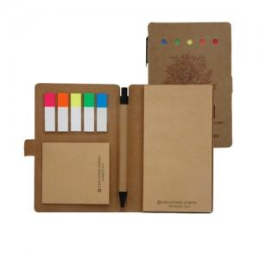

【상세/제작정보】 | 메모의 모든것을 이 한권으로 해결

【인쇄/포장옵션】 | 기타 / OPP(비닐)

【공급단가】 | 수량 | 500~ | 1,000~ | 3,000~ | 5,000~ | 10,000~
*VAT별도 | 1도 인쇄 | 1,950원 | 1,880원 | 1,810원 | 1,740원 | 1,690원
 | 4도 인쇄 | 2,090원 | 2,010원 | 1,930원 | 1,860원 | 1,810원

【상품 URL】 | https://dev.easy1.co.kr:443/src/goods_detail.php?gdno=12818

